ログイン画面
外部設計書 |  |  |  |  | 画面名 |  | ログイン画面 |  |  |  | 作成者 | 山下直哉 |  |  | 更新者
 |  |  |  |  | システム名 |  |  |  |  |  | 作成日 | 2022-06-08 |  |  | 更新日
 |  |  |  |  | 備考

 | 画面設計
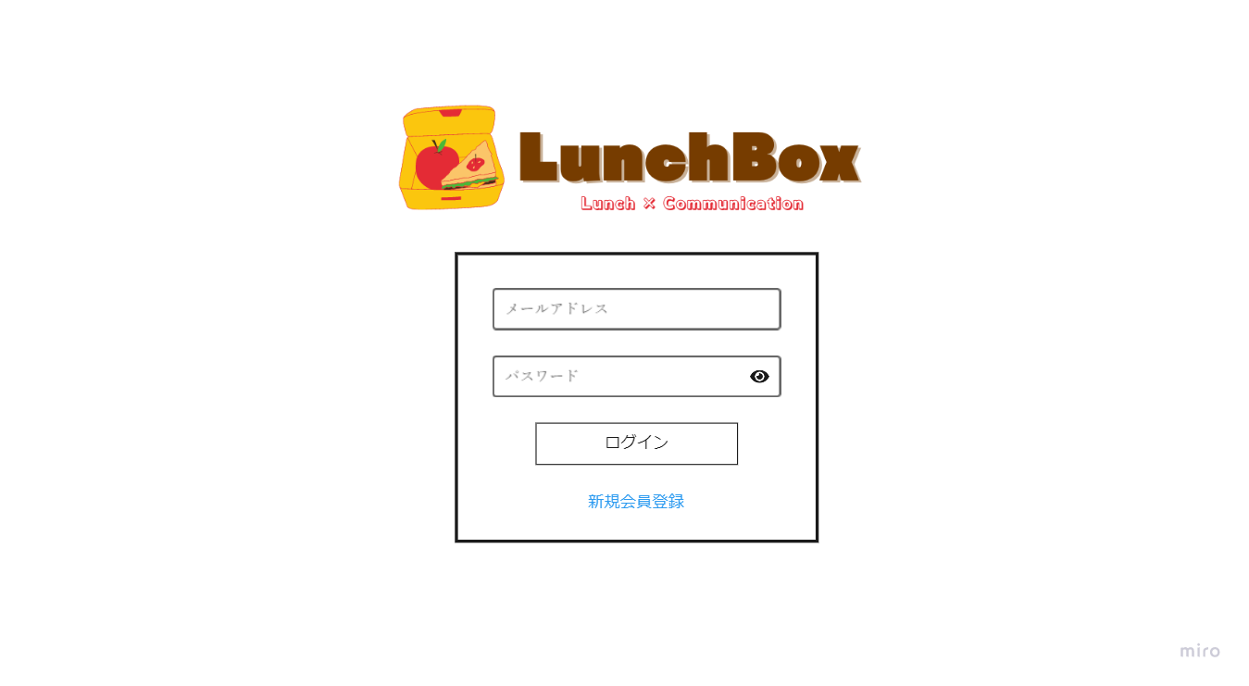

①

②
③

④

⑤

 | 機能設計

 |  |  | ①メールアドレス、②パスワードを入力する。
 |  |  | ③目の部分をクリックするとその時点で入力されているパスワードが表示される。デフォルトは非表示。

 |  |  | ④ログインボタンをクリック
 |  |  | いずれかが未入力の場合は吹き出しにて警告する。
 |  |  | いずれかが誤入力の場合はテキストにて警告する。
 |  |  | 両方が未入力の場合は吹き出しにて警告する。
 |  |  | 両方が誤入力の場合はテキストにて警告する。
 |  |  | 両方が正しく入力された場合、タイムライン画面に遷移する。

 |  |  | ⑤新規登録リンクをクリックした場合、新規登録画面に遷移する。

 | 項目定義書

 | No |  | 物理名 | 論理名 |  | 画面型 |  | データ型 | min | max | DBテーブル |  | DBカラム | 備考
 |  | 1 | emailAddress | メールアドレス |  | Textbox |  | String |  | 100 | user_master |  | email_address
 |  | 2 | pw | パスワード |  | Textbox |  | String | 8 | 20 | user_master |  | pw
 |  | 3 | buttonEye | パスワード確認ボタン |  | image |  |  |  |  |  |  |  | 押下すると隠れていたパスワードが表示される。
 |  | 4 | loginButton | ログインボタン |  | submit
 |  | 5 | registAccount | 新規会員登録 |  | Link |  | String

新規登録画面
外部設計書 |  |  |  |  | 画面名 |  | 新規登録画面 |  |  |  |  |  | 作成者 | 山下直哉 |  |  | 更新者
 |  |  |  |  | システム名 |  |  |  |  |  |  |  | 作成日 | 2022-06-08 |  |  | 更新日
 |  |  |  |  | 備考

 | 画面設計
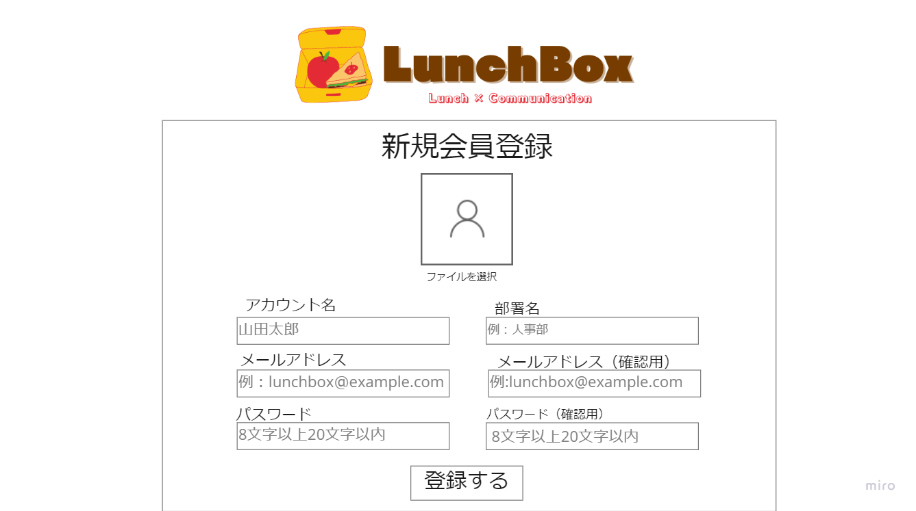

①

②
③

④
⑤

⑥
⑦

⑧

 | 機能設計

 |  |  | ①アイコン、②アカウント名、③部署名、④⑤メールアドレス、⑥⑦パスワードを入力する。
 |  |  | ②アカウント名、③部署名、④⑤メールアドレス、⑥⑦パスワードを必須項目とする。
 |  |  | パスワードはスペースの入力は登録不可、8文字以上20文字以内の文字数を登録する。
 |  |  | アイコンの画像がアップロードされていない場合、デフォルトの画像が適用される。
 |  |  | アカウント名、部署名、メールアドレス、パスワードのいずれかが入力されていない場合、吹き出しにて警告する。
 |  |  | すでに使用されているメールアドレスが入力された場合、テキストにて警告する。
 |  |  | 8文字以下のパスワードを登録しようとした場合、テキストにて警告する。
 |  |  | メールアドレス及びパスワードが確認ボックスと異なる場合、テキストにて警告する。
 |  |  | エラーメッセージの表示位置は、各テキストボックスの下部である。
 |  |  | 「⑧登録する」ボタンを押した場合、アカウント登録を完了し、ログイン画面に遷移する。
 |  |  | 登録に失敗した場合、フォームの入力項目を保持したまま新規登録画面にとどまる。

 | 項目定義書

 | No |  | 物理名 | 論理名 |  | 画面型 |  | データ型 | min |  | max |  | DBテーブル |  | DBカラム | 備考
 |  | 1 | icon | アイコン |  | image |  |  |  |  |  |  | user_master |  | icon
 |  | 2 | accountName | アカウント名 |  | Textbox |  | String |  | 1 |  | 50 | user_master |  | account_name
 |  | 3 | depName | 部署名 |  | Textbox |  | String |  |  |  | 50 | user_master |  | dep_name
 |  | 4 | emailAddress | メールアドレス |  | email |  |  |  | 1 |  | 100 | user_master |  | email_address
 |  | 5 | emailCheck | メールアドレス確認用 |  | email |  |  |  | 1
 |  | 6 | pw | パスワード |  | password |  |  |  | 8 |  | 20 | user_master |  | pw
 |  | 7 | pwCheck | パスワード確認用 |  | password |  |  |  | 1
 |  | 8 | registNewAccount | 登録ボタン |  | submit

ヘッダー
外部設計書 |  |  |  |  |  |  | 画面名 |  | ヘッダー画面 |  |  |  |  | 作成者 | 守谷真穂 |  |  | 更新者
 |  |  |  |  |  |  | システム名 |  |  |  |  |  |  | 作成日 | 2022-06-09 |  |  | 更新日
 |  |  |  |  |  |  | 備考

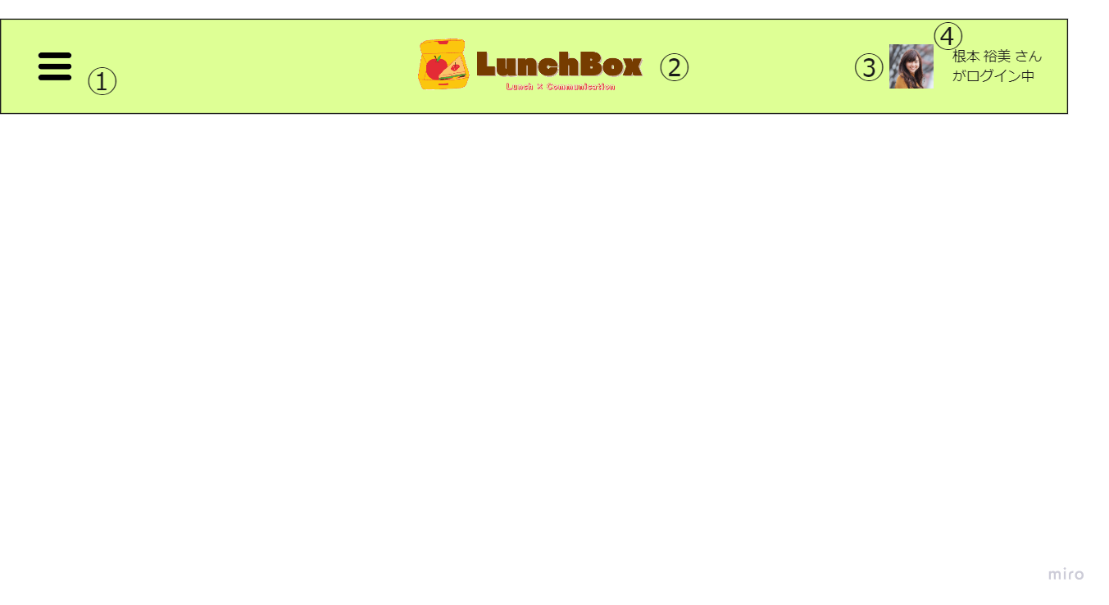
 | 画面設計

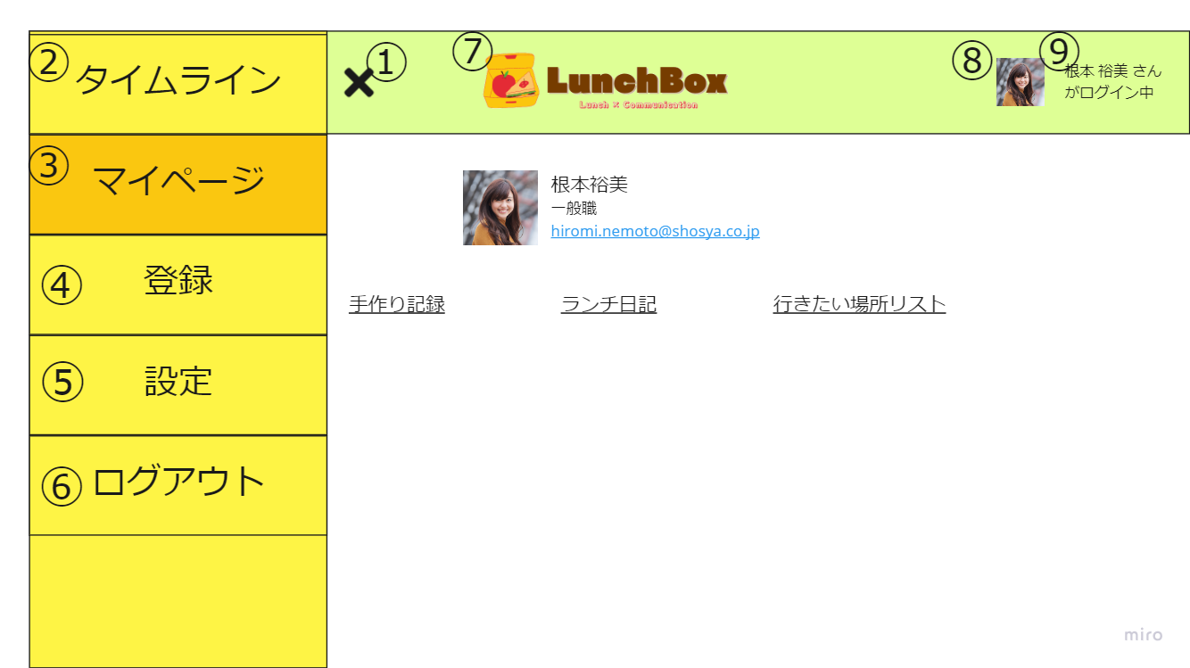

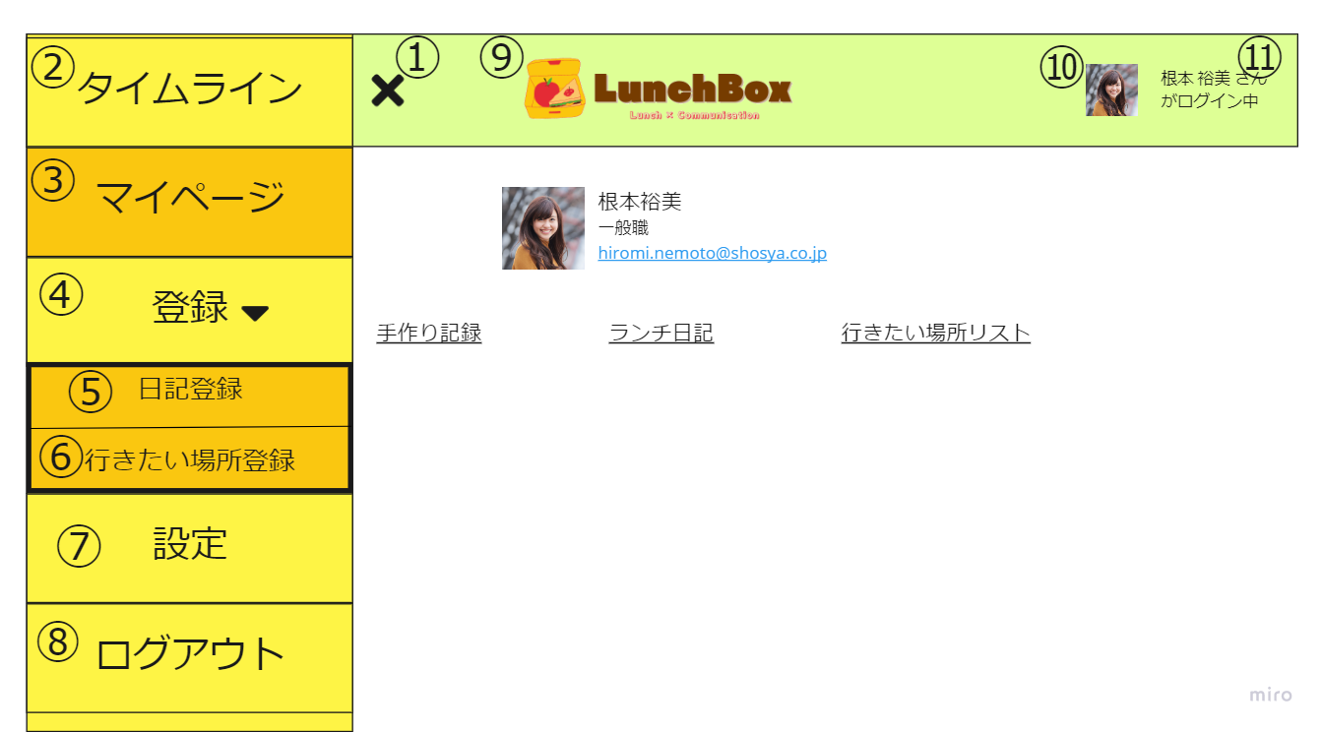

 | 機能設計
 |  |  |  | 1 ハンバーガーメニュー
 |  |  |  |  | ハンバーガーメニューをクリックすると、「タイムライン」、「マイページ」、「登録」、「設定」、「ログアウト」のメニューバーが表示される。
 |  |  |  | 2 タイムライン
 |  |  |  | 「タイムライン」をクリックするとタイムライン画面に遷移する。
 |  |  |  | 3 マイページ
 |  |  |  | 「マイページ」をクリックするとマイページ画面に遷移する。
 |  |  |  | 4 登録
 |  |  |  | 「登録」をクリックすると「ランチ日記登録」と「行きたい場所リスト」が表示される。
 |  |  |  | 5 ランチ日記登録
 |  |  |  |  | 「ランチ日記登録」をクリックするとランチ日記登録画面に遷移する。
 |  |  |  | 6 行きたい場所リスト登録
 |  |  |  |  | 「行きたい場所リスト登録」をクリックすると行きたい場所リスト登録画面に遷移する。
 |  |  |  | 7 設定
 |  |  |  | 「設定」をクリックすると設定画面に遷移する。
 |  |  |  | 8 ログアウト
 |  |  |  |  | 「ログアウト」をクリックするとログアウト処理を行い、ログイン画面に遷移する。
 |  |  |  | 9 ヘッダーロゴ
 |  |  |  | ヘッダーロゴをクリックするとタイムライン画面に遷移する。
 |  |  |  | 10 .11アカウントアイコン、アカウント名
 |  |  |  |  | データベースからアイコン、アカウント名を取得し、画面右上に表示する。
 |  |  |  |  | アイコンまたはアカウント名をクリックするとマイページ画面に遷移する。

 | 項目定義書

 | No |  | 物理名 |  |  | 論理名 |  | 画面型 |  | データ型 | min | max |  | DBテーブル |  | DBカラム | 備考
 |  | 1 | menu |  |  | ハンバーガーメニュー |  | image
 |  | 2 | timeLine |  |  | タイムライン |  | link |  | String
 |  | 3 | myPage |  |  | マイページ |  | link |  | String
 |  | 4 | registMenu |  |  | 登録 |  | link |  | String
 |  | 5 | diaryRegist |  |  | ランチ日記登録 |  | link |  | String
 |  | 6 | toGoListRegist |  |  | 行きたい場所リスト登録 |  | link |  | String
 |  | 7 | settings |  |  | 設定 |  | link |  | String
 |  | 8 | logout |  |  | ログアウト |  | link |  | String
 |  | 9 | headerLogo |  |  | ヘッダーロゴ |  | image,link |  | String
 |  | 10 | icon |  |  | アイコン |  | image,link |  | String |  |  |  | user_master |  | icon
 |  | 11 | accountName |  |  | アカウント名 |  | link |  | String |  |  | 50 | user_master |  | account_name

タイムライン画面
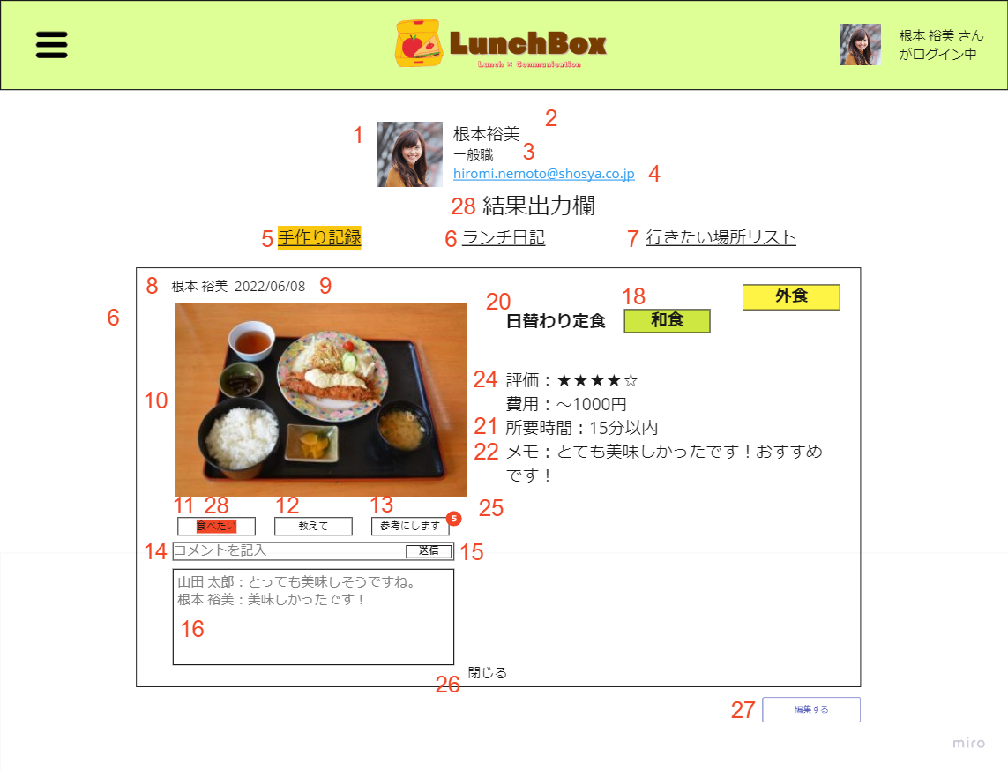
外部設計書 |  |  |  |  |  |  | 画面名 |  | タイムライン画面 |  |  |  |  |  | 作成者 | 山下直哉 |  |  | 更新者
 |  |  |  |  |  |  | システム名 |  |  |  |  |  |  |  | 作成日 | 2022-06-08 |  |  | 更新日
 |  |  |  |  |  |  | 備考

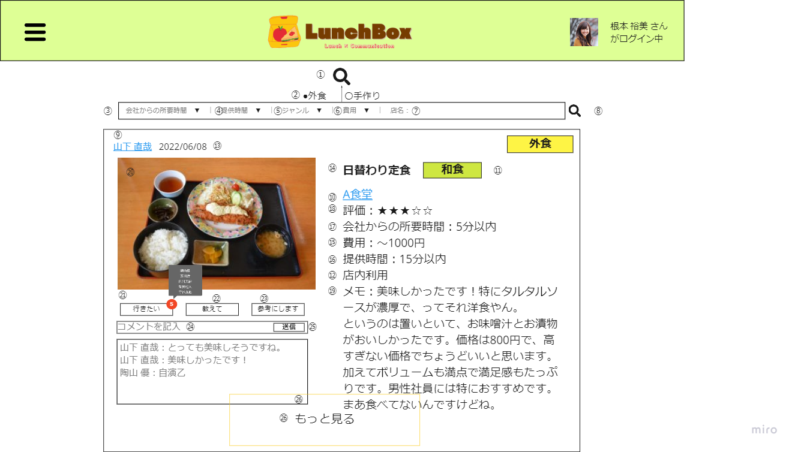
 | 画面設計

 | 機能設計

 |  |  | 1 検索
 |  |  |  | 4「虫眼鏡アイコン」をクリックすると検索ボックスが表示される。
 |  |  |  | 2「外食」のラジオボタンをクリックすると「会社からの所要時間」「提供時間」「ジャンル」「費用」のプルダウンメニューと、「店名」のテキストボックスが表示される。

 |  |  |  | 2「手作り」のラジオボタンをクリックすると3「所要時間」のプルダウンメニューと、「料理名」のテキストボックスが表示される。
 |  |  |  | 検索ボタンをクリックすると、タイムライン画面上に検索件数と検索結果を表示する。
 |  |  |  | 検索件数が0件の場合、「該当するランチ日記がありませんでした」とテキストで表示する。

 |  |  | ランチ日記表示
 |  |  |  | ロード時にランチ日記テーブルを全件検索し登録順に表示する。
 |  |  |  | 一件当たりのランチ日記が所定の高さを超えた場合、一定以上の項目を非表示にし、26「もっと見る」ボタンを表示する。
 |  |  |  |  | 「もっと見る」ボタンをクリックすると、非表示にされていた内容が表示される。
 |  |  |  | 一件当たりのランチ日記が所定の高さを超えない場合、「もっと見る」ボタンは表示されない。
 |  |  |  | 投稿者の9 「アカウント名」をクリックすると、投稿者のマイページ画面に遷移する。

 |  |  | リアクション機能
 |  |  |  | 外食のランチ日記の場合、21「行きたい」22「教えて」23「参考にします」ボタンが表示される。
 |  |  |  | 手作りのランチ日記の場合、「食べたい」「教えて」「参考にします」ボタンが表示される。
 |  |  |  | 「行きたい」「教えて」「参考にします」ボタンを押すと、件数が表示される。
 |  |  |  |  | 件数にカーソルをかざすと、スタンプを押したユーザーが表示される。
 |  |  |  | 「行きたい」「教えて」「参考にします」ボタンをもう一度押すと、ボタンが解除される
 |  |  |  | 24「コメント入力欄」にテキストを入力し、25「送信ボタン」をクリックすると、コメントが送信される。
 |  |  |  | コメントを送信すると、26「コメント欄」にテキスト形式で送信内容が表示される。
 |  |  |  | コメント記入欄に何も入力されていない場合は、送信ボタンを押しても何も動作しない。

 | 項目定義書

 | No |  | 物理名 |  |  | 論理名 |  | 画面型 |  | データ型 | min |  | max |  | DBテーブル |  | DBカラム | 備考
 |  | 1 | searchMenu |  |  | 検索呼び出し |  | checkbox
 |  | 2 | contentRadio |  |  | 登録内容 |  | radio |  |  |  |  |  | 1 | lunch_diary |  | food_type
 |  | 3 | distance |  |  | 会社からの所要時間 |  | select |  | String |  |  |  | 15 | lunch_diary |  | distance
 |  | 4 | time |  |  | 提供時間 |  | select |  | String |  |  |  | 15 | lunch_diary |  | time
 |  | 5 | category |  |  | ジャンル |  | select |  | String |  |  |  | 10 | lunch_diary |  | category
 |  | 6 | cost |  |  | 費用 |  | select |  | String |  |  |  | 15 | lunch_diary |  | cost
 |  | 7 | resName |  |  | 店名 |  | text |  | String |  | 0 |  | 50 | lunch_diary |  | res_name
 |  | 8 | searchSubmit |  |  | 検索ボタン |  | submit |  |  |  |  |  |  | lunch_diary
 |  | 9 | accountName |  |  | アカウント名 |  | link |  | String |  |  |  | 50 | user_master |  | acocunt_name
 |  | 10 | resName |  |  | 店名 |  | Text |  | String |  | 1 |  | 50 | lunch_diary |  | res_name
 |  | 11 | category |  |  | ジャンル |  | Select |  |  |  |  |  | 10 | lunch_diary |  | category
 |  | 12 | style |  |  | 店内利用 |  | Select |  |  |  |  |  | 6 | lunch_diary |  | style
 |  | 13 | date |  |  | 日付 |  | calender |  | date |  |  |  |  | lunch_diary |  | date
 |  | 14 | foodName |  |  | 料理名 |  | Text |  | String |  |  |  | 30 | lunch_diary |  | food_name
 |  | 15 | cost |  |  | 費用 |  | Select |  |  |  |  |  | 15 | lunch_diary |  | cost
 |  | 16 | time |  |  | 提供時間 |  | Select |  |  |  |  |  | 15 | lunch_diary |  | time
 |  | 17 | distance |  |  | 会社からの所要時間 |  | Select |  |  |  |  |  | 15 | lunch_diary |  | distance
 |  | 18 | star |  |  | 評価 |  | Select |  |  |  |  |  | 5 | lunch_diary |  | star
 |  | 19 | feeling |  |  | 感想 |  | Textbox |  | String |  | 0 |  | 200 | lunch_diary |  | feeling
 |  | 20 | foodPhoto |  |  | 写真 |  | Image |  |  |  |  |  |  | lunch_diary |  | food_photo | 保留
 |  | 21 | ToGo |  |  | 行きたい |  | button |  |  |  |  |  | 1 | lunch_reaction |  | to_go
 |  | 22 | ToTellme |  |  | 教えて |  | button |  |  |  |  |  | 1 | lunch_reaction |  | to_tell
 |  | 23 | ToUseidea |  |  | 参考にします |  | button |  |  |  |  |  | 1 | lunch_reaction |  | to_use
 |  | 24 | commentInput |  |  | コメント入力 |  | text |  | String |  |  |  | 200 | lunch_comment |  | comment_input
 |  | 25 | commentSubmit |  |  | コメント送信 |  | submit |  |  |  |  |  |  | lunch_comment
 |  | 26 | commentList |  |  | コメント一覧 |  | textbox |  | String |  |  |  |  | lunch_comment |  | comment_list
 |  | 27 | viewMore |  |  | もっと見る |  | button |  |  |  |  |  |  |  |  |  | 画面設計図では、最大サイズに拡大しているため本来は表示されていない。
 |  | 28 | date |  |  | 日付 |  | calender |  | date |  |  |  |  | handmade_diary |  | date
 |  | 29 | foodName |  |  | 料理名 |  | Text |  | String |  |  |  | 30 | handmade_diary |  | food_name
 |  | 30 | cost |  |  | 費用 |  | Select |  |  |  |  |  | 15 | handmade_diary |  | cost
 |  | 31 | cookTime |  |  | 所要時間 |  | Select |  |  |  |  |  | 10 | handmade_diary |  | cook_time
 |  | 32 | star |  |  | 評価 |  | Select |  |  |  |  |  | 200 | handmade_diary |  | star
 |  | 33 | feeling |  |  | 感想 |  | Textbox |  | String |  | 0 |  | 200 | handmade_diary |  | feeling
 |  | 34 | foodPhoto |  |  | 写真 |  | Image |  |  |  |  |  |  | handmade_diary |  | food_photo
 |  | 35 | ToEat |  |  | 食べたい |  | button |  |  |  |  |  | 1 | handmade_comment |  | to_eat
 |  | 36 | ToTellme |  |  | 教えて |  | button |  |  |  |  |  | 1 | handmade_comment |  | to_tell
 |  | 37 | ToUseidea |  |  | 参考にします |  | button |  |  |  |  |  | 1 | handmade_comment |  | to_use

マイページ画面 （ランチ日記・手作り日記）
外部設計書 |  |  |  |  |  |  | 画面名 |  | マイページ画面 |  |  |  |  |  | 作成者 | 守谷真穂 |  |  | 更新者
 |  |  |  |  |  |  | システム名 |  |  |  |  |  |  |  | 作成日 | 2022-06-08 |  |  | 更新日
 |  |  |  |  |  |  | 備考

 | 画面設計
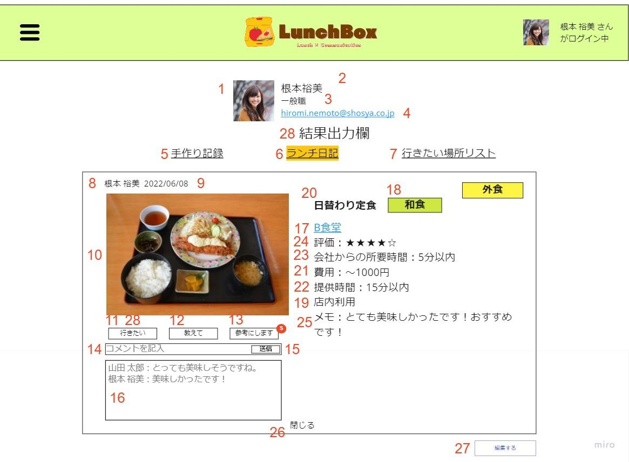

 | 機能設計

 |  |  | 6タブ（ランチ日記）
 |  |  |  | マイページに移動したとき、プロフィールの下にユーザーが登録したランチ日記を表示する。
 |  |  |  | または、6「ランチ日記タブ」をクリックしたときにランチ日記を表示する。
 |  |  |  | 一件当たりのランチ日記が所定の高さを超えた場合、一定以上の項目を非表示にし、27「もっと見る」ボタンを表示する。
 |  |  |  |  | 「もっと見る」ボタンをクリックすると、非表示にされていた内容が表示される。
 |  |  |  | 一件当たりのランチ日記が所定の高さを超えない場合、「もっと見る」ボタンは表示されない。
 |  |  |  | 28「編集する」ボタンをクリックしたとき、更新・削除画面（ランチ日記）に遷移する。
 |  |  |  | 11「行きたい」12「教えて」13「参考にします」ボタンを押すと、件数が表示される。
 |  |  |  |  | 件数にカーソルをかざすと、スタンプを押したユーザーが表示される。
 |  |  |  | 「行きたい」「教えて」「参考にします」ボタンをもう一度押すと、ボタンが解除される

 |  |  | 5タブ（手作り日記）
 |  |  |  | 手作り日記タブをクリックしたとき、ユーザーが登録した手作り日記が表示される。
 |  |  |  | 一件当たりのランチ日記が所定の高さを超えた場合、一定以上の項目を非表示にし、「もっと見る」ボタンを表示する。
 |  |  |  |  | 「もっと見る」ボタンをクリックすると、非表示にされていた内容が表示される。
 |  |  |  | 一件当たりのランチ日記が所定の高さを超えない場合、「もっと見る」ボタンは表示されない。
 |  |  |  | 27「編集する」ボタンを押すと、更新・削除画面（ランチ日記）に遷移する。
 |  |  |  | 28「食べたい」「教えて」「参考にします」ボタンを押すと、件数が表示される。
 |  |  |  |  | 件数にカーソルをかざすと、スタンプを押したユーザーが表示される。
 |  |  |  | 「食べたい」「教えて」「参考にします」ボタンをもう一度押すと、ボタンが解除される。

 |  |  | 7タブ（行きたい場所リスト）
 |  |  |  | 行きたい場所リストタブをクリックしたとき、ユーザーが登録した行きたい場所リストを表示する。

 |  |  | 結果出力欄
 |  |  |  | ランチ日記および行きたい場所リストに登録・更新・削除に成功した場合は、29「結果出力欄」に「成功しました」メッセージを表示する。

 | 項目定義書

 | No |  | 物理名 |  |  | 論理名 |  | 画面型 |  | データ型 | min |  | max |  | DBテーブル |  | DBカラム | 備考
 |  | 1 | icon |  |  | アイコン |  | image |  |  |  |  |  |  | user_master |  | icon | 保留
 |  | 2 | accountName |  |  | アカウント名 |  |  |  | String |  |  |  | 50 | user_master |  | account_name
 |  | 3 | depName |  |  | 部署名 |  |  |  | String |  | 0 |  | 50 | user_master |  | dep_name
 |  | 4 | emailAddress |  |  | メールアドレス |  |  |  | String |  | 1 |  | 100 | user_master |  | email_address
 |  | 5 | handMade |  |  | 手作り記録 |  | Tab |  |  |  |  |  |  | lunch_diary |  |  | 日記に採番
 |  | 6 | lunchDiary |  |  | ランチ日記 |  | Tab |  |  |  |  |  |  | lunch_diary
 |  | 7 | toGoList |  |  | 行きたい場所リスト |  | Tab |  |  |  |  |  |  | togo_list
 |  | 8 | accountName |  |  | アカウント名 |  |  |  | String |  | 1 |  | 50 | user_master |  | account_name
 |  | 9 | date |  |  | 登録日の日付 |  | date |  |  |  |  |  |  | lunch_diary |  | date
 |  | 10 | foodPhoto |  |  | 投稿用写真 |  | image |  |  |  |  |  |  | lunch_diary |  | food_photo | 保留
 |  | 11 | ToGo |  |  | いきたいボタン |  | button |  | int |  | 0 |  | 1 | lunch_reaction |  | ld_to_go | スタンプテーブル採番
 |  | 12 | ToTellme |  |  | 教えてボタン |  | button |  | int |  | 0 |  | 1 | lunch_reaction |  | ld_to_tell
 |  | 13 | ToUseidea |  |  | 参考にしますボタン |  | button |  | int |  | 0 |  | 1 | lunch_reaction |  | ld_to_use
 |  | 11 | ToEat |  |  | 食べたいボタン |  | button |  | int |  | 0 |  | 1 | handmade_reaction |  | hd_to_go | スタンプテーブル採番
 |  | 12 | ToTellme |  |  | 教えてボタン |  | button |  | int |  | 0 |  | 1 | handmade_reaction |  | hd_to_tell
 |  | 13 | ToUseidea |  |  | 参考にしますボタン |  | button |  | int |  | 0 |  | 1 | handmade_reaction |  | hd_to_use
 |  | 14 | commentInput |  |  | コメント入力 |  | textbox |  |  |  |  |  |  | lunch_comment,handmade_comment |  | ld_comment,hd_comment
 |  | 15 | commentSubmit |  |  | コメント送信 |  | submit |  |  |  |  |  |  | lunch_comment,handmade_comment
 |  | 16 | showComment |  |  | コメント表示欄 |  |  |  | String |  | 0 |  | 200 | lunch_comment,handmade_comment |  | ld_comment,hd_comment
 |  | 17 | resName |  |  | 店名 |  | Text |  | String |  | 1 |  | 50 | lunch_diary |  | res_name
 |  | 18 | category |  |  | ジャンル |  | Select |  | String |  | 0 |  | 10 | lunch_diary |  | category
 |  | 19 | style |  |  | 店内利用 |  | Select |  | String |  | 0 |  | 6 | lunch_diary |  | style
 |  | 20 | foodName |  |  | 料理名 |  | Text |  | String |  | 1 |  | 30 | lunch_diary |  | food_name
 |  | 21 | cost |  |  | 費用 |  | Select |  | String |  | 0 |  | 15 | lunch_diary |  | cost
 |  | 22 | time |  |  | 提供時間 |  | Select |  | String |  | 0 |  | 15 | lunch_diary |  | time
 |  | 23 | distance |  |  | 会社からの所要時間 |  | Select |  | String |  | 0 |  | 15 | lunch_diary |  | distance
 |  | 24 | star |  |  | 評価 |  | Select |  | int |  | 0 |  | 5 | lunch_diary |  | star
 |  | 25 | feeling |  |  | 感想 |  | Textbox |  | String |  | 0 |  | 200 | lunch_diary |  | feeling
 |  | 26 | viewMore |  |  | もっと見る |  | button
 |  | 27 | edit |  |  | 編集する |  |  |  |  |  |  |  |  | lunch_diary,handmade_diary |  |  | 画面設計図では、最大サイズに拡大しているため本来は表示されていない。
 |  | 28 | showResult |  |  | 結果出力欄 |  | label |  |  |  |  |  |  | lunch_diary,handmade_diary

行きたい場所リスト登録画面
外部設計書 |  |  |  |  |  | 画面名 |  | 行きたい場所リスト登録画面 |  |  |  | 作成者 | 山下直哉 |  |  | 更新者 | 守谷真穂
 |  |  |  |  |  | システム名 |  |  |  |  |  | 作成日 | 2022-06-08 |  |  | 更新日 | 2022-06-09
 |  |  |  |  |  | 備考

 | 画面設計
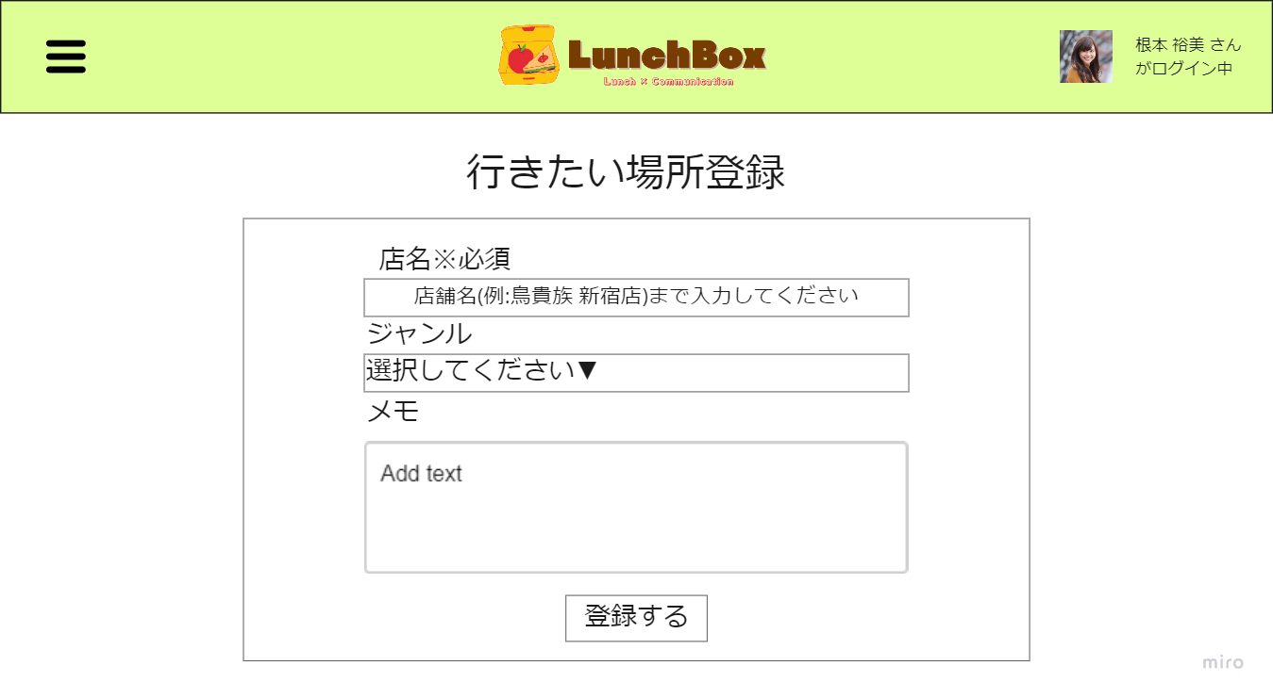

①

②

③

④

 | 機能設計

 |  |  | 行きたい場所リスト登録
 |  |  |  | 1.「店名」2.「ジャンル」3.「メモ」を入力する。
 |  |  |  | 1.「店名」3.「メモ」はテキスト方式で入力する。
 |  |  |  | 1.「店名」は50文字以内で、3.「メモ」200文字以内で登録できる。
 |  |  |  | 2.「ジャンル」は選択方式で入力する。
 |  |  |  | 「店名」は必須項目とする。
 |  |  |  | 4.「登録」ボタンをクリックすることで、行きたい場所リストが登録され、マイページ画面に遷移する。
 |  |  |  | 必須項目が未入力の場合、吹き出しで警告する。

 | 項目定義書

 | No |  | 物理名 |  | 論理名 |  | 画面型 |  | データ型 | min | max | DBテーブル |  | DBカラム | 備考
 |  | １ | resName |  | 店の名前 |  | Text |  | String | 1 | 50 | togo_list |  | res_name
 |  | ２ | category |  | ジャンル |  | select |  | Select | 1 | 10 | togo_list |  | category
 |  | ３ | toGoMemo |  | メモ |  | textBox |  | String | 0 | 200 | togo_list |  | togo_memo
 |  | ４ | toGoRegistBtn |  | 登録ボタン |  | submit

ランチ日記登録画面 （外食）
外部設計書 |  |  |  |  |  |  |  | 画面名 |  | ランチ日記登録画面 |  |  |  |  |  | 作成者 | 山下直哉 |  |  | 更新者 | 白川美紗
 |  |  |  |  |  |  |  | システム名 |  |  |  |  |  |  |  | 作成日 | 2022-06-08 |  |  | 更新日 | 2022-06-09
 |  |  |  |  |  |  |  | 備考

 | 画面設計
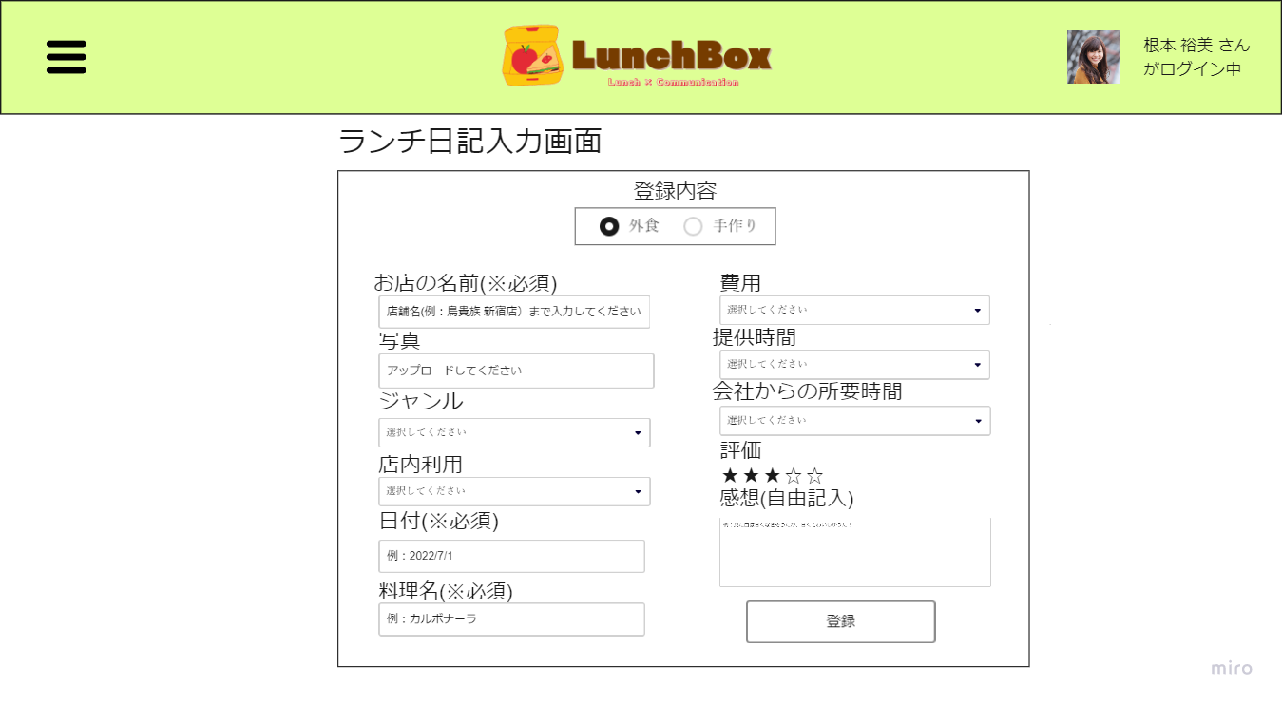

①

②
⑧

③
⑨

④
⑩

⑤
⑪

⑫
⑥

⑦
⑬

 | 機能設計

 |  |  | ４、ランチ日記登録
 |  |  |  | ①「外食」「手作り」のラジオボタンのいずれかを選択すると、対応した登録フォームが表示される。
 |  |  |  |  | 外食
 |  |  |  |  |  | 「②お店の名前」「③写真」「④ジャンル」「⑤店内利用」「⑥日付」「⑦料理名」「⑧費用」「⑨提供時間」「⑩会社からの所要時間」「⑪評価」「⑫感想」の項目と入力フォームが表示される。

 |  |  |  |  |  | 「②お店の名前」「⑥日付」「⑦料理名」は必須項目とする。
 |  |  |  |  |  | 「②お店の名前」「⑦料理名」「⑫感想」はテキスト方式で入力する。
 |  |  |  |  |  | 「③写真」は「アップロードしてください」をクリックすることでファイル選択画面が開き、アップロードする。
 |  |  |  |  |  | 「④ジャンル」「⑤店内利用」「⑧費用」「⑨提供時間」「⑩会社からの所要時間」はプルダウンメニューにより選択する。
 |  |  |  |  |  | 「⑥日付」はカレンダーから任意の日付を選択する。
 |  |  |  |  |  | 「⑪評価」は☆マーク5つで表示され、任意の個数目でクリックすることで選択する。
 |  |  |  |  | 手作り
 |  |  |  |  |  | 「料理名」「写真」「所要時間」「日付」「費用」「評価」「感想」の項目と入力フォームが表示される。
 |  |  |  | 「登録」ボタンをクリックすることで、日記が登録され、タイムライン画面に遷移する。
 |  |  |  | 必須項目が未入力の場合、吹き出しにて警告する。
 |  |  |  | 「⑬登録」ボタンをクリックすることで、日記が登録され、タイムライン画面に遷移する。

 | 項目定義書

 | No |  | 物理名 |  |  |  | 論理名 |  | 画面型 |  | データ型 | min |  | max |  | DBテーブル |  | DBカラム | 備考
 |  | 1 | contentsRadio |  |  |  | 登録内容 |  | radio |  |  |  |  |  |  | lunch_diary |  | food_type
 |  | 2 | resName |  |  |  | 店名 |  | text |  | String |  | 1 |  | 50 | lunch_diary |  | res_name
 |  | 3 | foodPhoto |  |  |  | 写真 |  | image |  |  |  |  |  |  | lunch_diary |  | food_photo
 |  | 4 | category |  |  |  | ジャンル |  | select |  |  |  | 1 |  | 10 | lunch_diary |  | category
 |  | 5 | style |  |  |  | 店内利用 |  | select |  |  |  | 1 |  | 6 | lunch_diary |  | style
 |  | 6 | date |  |  |  | 日付 |  | date |  |  |  |  |  |  | lunch_diary |  | date
 |  | 7 | foodName |  |  |  | 料理名 |  | text |  | String |  | 1 |  | 30 | lunch_diary |  | food_name
 |  | 8 | cost |  |  |  | 費用 |  | select |  |  |  | 1 |  | 15 | lunch_diary |  | cost
 |  | 9 | time |  |  |  | 提供時間 |  | select |  |  |  | 1 |  | 15 | lunch_diary |  | time
 |  | 10 | distance |  |  |  | 会社からの所要時間 |  | select |  |  |  | 1 |  | 15 | lunch_diary |  | distance
 |  | 11 | star |  |  |  | 評価 |  | select |  |  |  | 0 |  | 5 | lunch_diary |  | star
 |  | 12 | feeling |  |  |  | 感想 |  | textbox |  | String |  | 0 |  | 200 | lunch_diary |  | feeling
 |  | 13 | resDiaryRegistBtn |  |  |  | 登録 |  | submit |  |  |  |  |  |  | lunch_diary

ランチ日記登録画面（手作り）
外部設計書 |  |  |  |  |  |  |  | 画面名 |  | ランチ日記登録画面 |  |  |  |  |  | 作成者 | 山下直哉 |  |  | 更新者 | 白川美紗
 |  |  |  |  |  |  |  | システム名 |  |  |  |  |  |  |  | 作成日 | 2022-06-08 |  |  | 更新日 | 2022-06-09
 |  |  |  |  |  |  |  | 備考

 | 画面設計
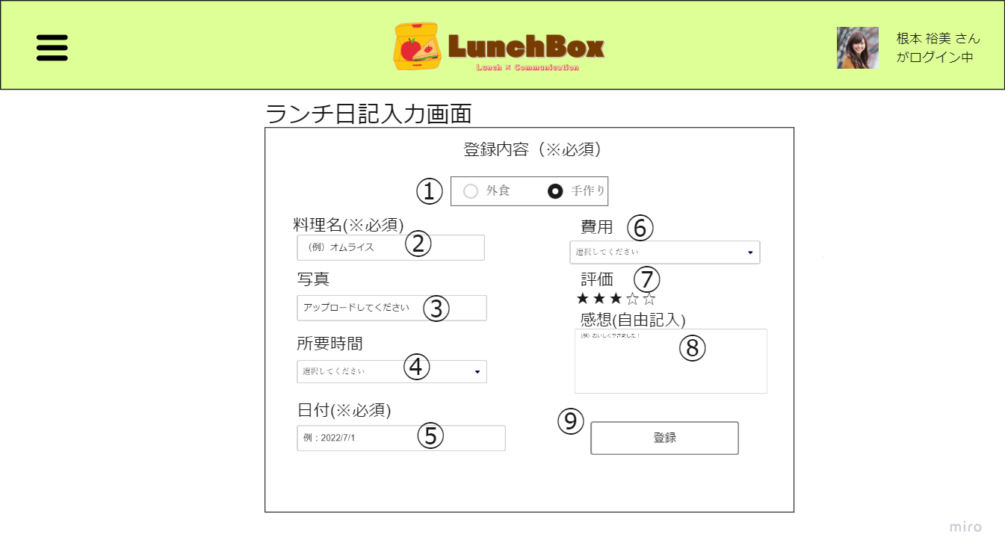

①

②
⑥

③
⑦

④
⑧

⑤
⑨

 | 機能設計

 |  |  | ランチ日記登録
 |  |  |  | 1「外食」「手作り」のラジオボタンのいずれかを選択すると、対応した登録フォームが表示される。
 |  |  |  |  | 外食
 |  |  |  |  |  | 「お店の名前」「写真」「ジャンル」「店内利用」「日付」「料理名」「費用」「提供時間」「会社からの所要時間」「評価」「感想」の項目と入力フォームが表示される。

 |  |  |  |  | 手作り
 |  |  |  |  |  | 2「料理名」3「写真」4「所要時間」5「日付」6「費用」7「評価」8「感想」の項目と入力フォームが表示される。
 |  |  |  |  |  | 「料理名」「日付」は必須項目とする。
 |  |  |  |  |  | 「所要時間」「費用」はプルダウンメニューにより選択する。
 |  |  |  |  |  | 「日付」はカレンダーから任意の日付を選択する。
 |  |  |  |  |  | 「評価」は☆マーク5つで表示され、任意の個数目でクリックすることで選択する。
 |  |  |  | 9「登録」ボタンをクリックすることで、日記が登録され、タイムライン画面に遷移する。
 |  |  |  | 必須項目が未入力の場合、吹き出しにて警告する。

 |  |  |  |  |  |  |  |  |  |  |  |  |  |  |  |  |  |  |  |  |  | ras_name

 | 項目定義書

 | No |  | 物理名 |  |  |  | 論理名 |  | 画面型 |  | データ型 | min |  | max |  | DBテーブル |  | DBカラム | 備考
 |  | 1 | contentsRadio |  |  |  | 登録内容 |  | radio |  |  |  |  |  |  | handmade_diary |  | food_type
 |  | 2 | foodName |  |  |  | 料理名 |  | text |  | String |  | 1 |  | 30 | handmade_diary |  | food_name
 |  | 3 | foodPhoto |  |  |  | 写真 |  | image |  |  |  |  |  |  | handmade_diary |  | food_photo
 |  | 4 | cookTime |  |  |  | 所要時間 |  | select |  |  |  | 1 |  | 15 | handmade_diary |  | cook_time
 |  | 5 | date |  |  |  | 日付 |  | date |  |  |  |  |  |  | handmade_diary |  | date
 |  | 6 | cost |  |  |  | 費用 |  | select |  |  |  | 1 |  | 15 | handmade_diary |  | cost
 |  | 7 | star |  |  |  | 評価 |  | select |  |  |  | 0 |  | 5 | handmade_diary |  | star
 |  | 8 | feeling |  |  |  | 感想 |  | textbox |  | String |  | 0 |  | 200 | handmade_diary |  | feeling
 |  | 9 | cookDiaryRegistBtn |  |  |  | 登録 |  | submit |  |  |  |  |  |  | handmade_diary

更新・削除画面（行きたい場所リスト）
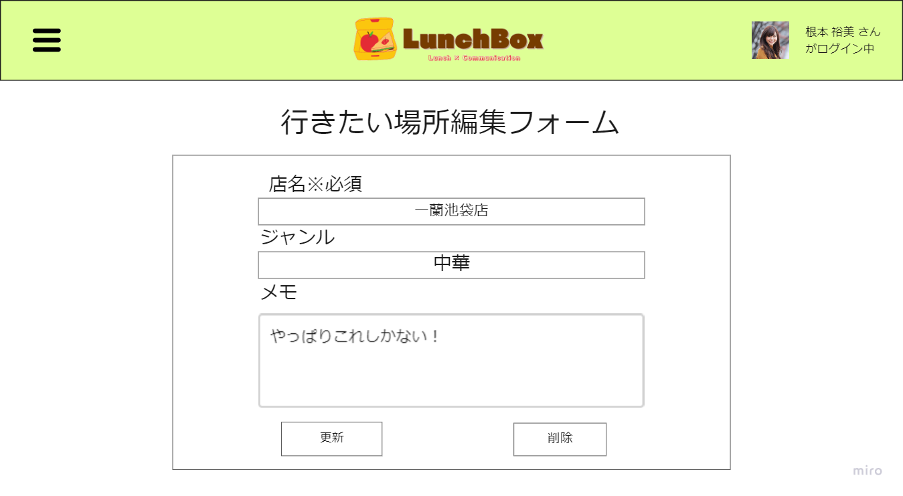
外部設計書 |  |  |  |  | 画面名 |  | 更新・削除画面（行きたい場所リスト） |  |  |  | 作成者 | 山下直哉 |  |  | 更新者 | 白川美紗
 |  |  |  |  | システム名 |  |  |  |  |  | 作成日 | 2022-06-08 |  |  | 更新日 | 2022-06-09
 |  |  |  |  | 備考

 | 画面設計

①

②

③

④
⑤

 | 機能設計

 |  |  | 行きたい場所一覧更新、削除
 |  |  | 各入力欄に現在の登録情報が入った状態で表示される。
 |  |  | １．お店の名前
 |  |  | 新たなお店の名前を入力する。
 |  |  | ２．ジャンル
 |  |  | ジャンルを選択する。
 |  |  | ３．メモ
 |  |  | メモを入力する。
 |  |  | ４．更新
 |  |  | 「更新」ボタンを押すとアラートが表示される
 |  |  | 承認すると登録情報が更新される。
 |  |  | 「更新」に失敗すると入力内容を保持したまま更新・削除画面に残る
 |  |  | ５．削除
 |  |  | 「削除」ボタンを押すとアラートが表示される
 |  |  | 承認すると登録情報が更新される。
 |  |  | 「削除」に失敗すると入力内容を保持したまま更新・削除画面に残る

 |  |  | 「更新」「削除」が成功するとマイページに戻る

 | 項目定義書

 | No |  | 物理名 | 論理名 |  | 画面型 |  | データ型 | min | max | DBテーブル |  | DBカラム | 備考
 |  | 1 | resName | お店の名前 |  | text |  | String | 1 | 50 | togo_list |  | res_name
 |  | 2 | category | ジャンル |  | select |  | String | 1 | 10 | togo_list |  | category
 |  | 3 | toGoMemo | メモ |  | textbox |  | String | 0 | 200 | togo_list |  | togo_memo
 |  | 4 | updateButton | 更新 |  | submit
 |  | 5 | deleteButton | 削除 |  | submit

マイページ画面（行きたい場所リスト）
外部設計書 |  |  |  |  |  |  | 画面名 |  | 画面 |  |  |  |  |  | 作成者 | 山下直哉 |  |  | 更新者
 |  |  |  |  |  |  | システム名 |  |  |  |  |  |  |  | 作成日 | 2022-06-08 |  |  | 更新日
 |  |  |  |  |  |  | 備考

 | 画面設計
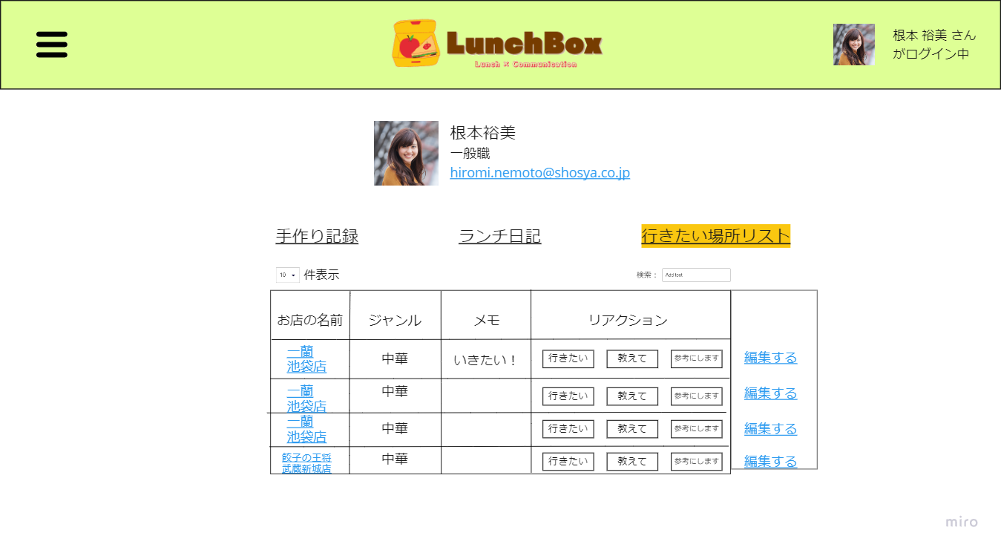

②
①
③
④

⑤
⑥
⑦

⑮
⑯

⑧
⑨
⑩
⑫
⑬
⑭
⑪

 | 機能設計

 |  |  | プロフィール
 |  |  |  | 1.ユーザーのアイコン、2.アカウント名、3.部署名、4.メールアドレスを表示する。

 |  |  | タブ（手作り日記）
 |  |  |  | 5.手作り日記タブをクリックしたとき、ユーザーが登録した手作り日記が表示される。

 |  |  | タブ（ランチ日記）
 |  |  |  | 6.ランチ日記タブをクリックしたとき、ユーザーが登録したランチ日記を表示する。

 |  |  | タブ（行きたい場所リスト）
 |  |  |  | 7.行きたい場所リストタブをクリックしたとき、ユーザーが登録した行きたい場所リストを表示する。
 |  |  |  | 行きたい場所リストの登録がない場合、「良かったら登録してみましょう！」というメッセージを画面に表示する。
 |  |  |  | 行きたい場所リストテーブルから8.「店名」9.「ジャンル」10.「メモ」を取得し、テーブル上に表示する
 |  |  |  | 行きたい場所リスト内の8.店名をクリックすると、google mapの検索欄に店名が入った状態で遷移する。
 |  |  |  | 12.「行きたい」13.「教えて」14.「参考にします」ボタンを押すと、リアクションが登録される。
 |  |  |  |  | 件数にカーソルをかざすと、スタンプを押したユーザーが表示される。
 |  |  |  | 12.「行きたい」13.「教えて」14.「参考にします」ボタンをもう一度押すと、ボタンが解除される
 |  |  |  | 自分のマイページを閲覧する場合、行きたい場所リストの最右部に11.「編集する」ボタンを表示する。
 |  |  |  |  | 11.「編集する」ボタンを押すと、更新・削除画面（行きたい場所リスト）に遷移する。
 |  |  |  | 15.件数のプルダウンメニューで行きたい場所リストの表示件数を指定する。
 |  |  |  | 16.検索ボックスにテキストを入力すると、「店名」「ジャンル」「メモ」から検索を行う。

 |  |  | 結果出力欄
 |  |  |  | ランチ日記および行きたい場所リストに登録・更新・削除に成功した場合は、結果出力欄に「成功しました」メッセージを表示する。

 | 項目定義書

 | No |  | 物理名 |  |  | 論理名 |  | 画面型 |  | データ型 | min |  | max |  | DBテーブル |  | DBカラム | 備考
 |  | 1 | icon |  |  | アイコン |  | image |  |  |  |  |  |  | user_master |  | icon | 保留
 |  | 2 | accountName |  |  | アカウント名 |  |  |  | String |  | 1 |  | 50 | user_master |  | account_name
 |  | 3 | depName |  |  | 部署名 |  |  |  | String |  | 0 |  | 50 | user_master |  | dep_name
 |  | 4 | emailAddress |  |  | メールアドレス |  |  |  | String |  | 1 |  | 100 | user_master |  | email_address
 |  | 5 | handMade |  |  | 手作り記録 |  | Tab |  |  |  |  |  |  | lunch_diary
 |  | 6 | lunchDiary |  |  | ランチ日記 |  | Tab |  |  |  |  |  |  | lunch_diary
 |  | 7 | toGoList |  |  | 行きたい場所リスト |  | Tab |  |  |  |  |  |  | togo_list
 |  | 8 | resName |  |  | 店名 |  | Text |  | String |  | 1 |  | 50 | togo_list |  | res_name
 |  | 9 | category |  |  | ジャンル |  | Select |  |  |  | 0 |  | 10 | togo_list |  | category
 |  | 10 | toGoMemo |  |  | メモ |  | text |  |  |  | 0 |  | 200 | togo_list |  | togo_memo
 |  | 11 | editGo |  |  | 編集するボタン |  | submit |  |  |  |  |  |  | list_reaction
 |  | 12 | ToGo |  |  | いきたいボタン |  | button |  |  |  | 0 |  | 1 | list_reaction |  | to_go
 |  | 13 | ToTellme |  |  | 教えてボタン |  | button |  |  |  | 0 |  | 1 | list_reaction |  | to_tell
 |  | 14 | ToUseidea |  |  | 参考にしますボタン |  | button |  |  |  | 0 |  | 1 | list_reaction |  | to_use
 |  | 15 | showNumber |  |  | 〇件表示 |  |  |  |  |  |  |  |  | togo_list
 |  | 16 | searchGo |  |  | 検索 |  | submit |  |  |  | 1 |  | 50 | togo_list |  |  | リアルタイム検索

更新・削除画面（ランチ日記）
外部設計書 |  |  |  |  | 画面名 |  | 更新・削除画面（ランチ日記） |  |  |  | 作成者 | 山下直哉 |  |  | 更新者 | 守谷真穂
 |  |  |  |  | システム名 |  |  |  |  |  | 作成日 | 2022-06-08 |  |  | 更新日 | 2022-06-09
 |  |  |  |  | 備考

 | 画面設計

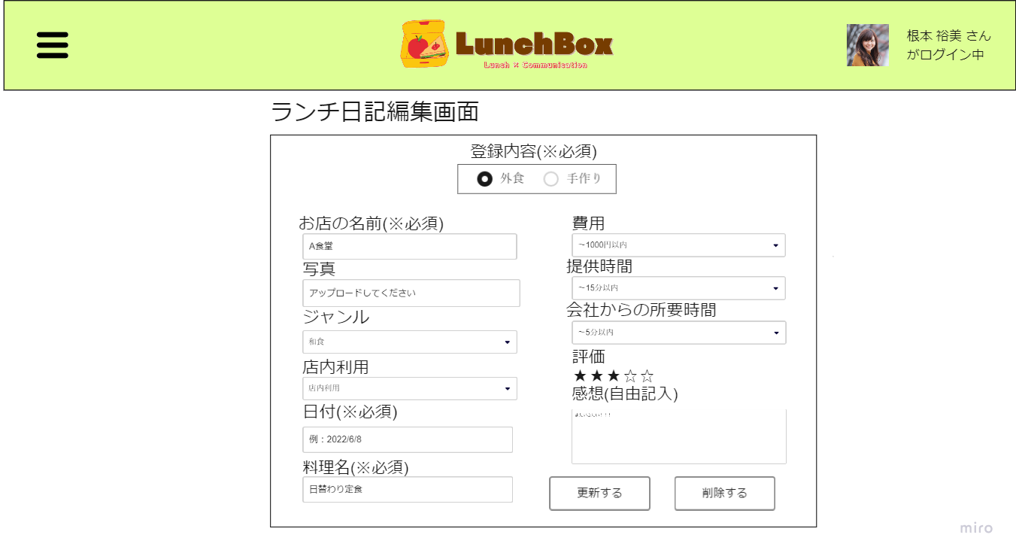

①

②
⑧

③
⑨

④
⑩

⑤
⑪

⑫
⑥

⑦
⑬
⑭

 | 機能設計
 |  | ランチ日記更新・削除
 |  |  | 1・2・3・4・5・6・7・8・9・10・11・12
 |  |  | 登録されているランチ日記の入力画面の内容(日付・費用・感想など①～⑫)を表示する。(ランチ日記画面に情報が入力されている状態)
 |  |  | 入力されている情報を自身で消したり、増やしたりすることができる。
 |  |  | 13
 |  |  | ランチ日記修正を完了させる際は、画面下部にある⑬更新ボタンを押すと確認アラートが表示される。
 |  |  | 更新するボタンを押すと投稿が更新され、マイページに遷移する。
 |  |  | 14
 |  |  | ランチ日記削除を完了させる際は、画面下部にある⑭削除ボタンを押すと確認アラートが表示される。
 |  |  | 削除するボタンを押すと投稿が削除され、マイページに遷移する。

 | 項目定義書

 | No |  | 物理名 | 論理名 |  | 画面型 |  | データ型 | min | max | DBテーブル |  | DBカラム | 備考
 |  | 1 | contentsRadio | 登録内容 |  | radio |  |  |  |  | lunch_diary,handmade_diary |  | food_table
 |  | 2 | resName | 店名 |  | text |  | String | 1 | 50 | lunch_diary |  | res_name
 |  | 3 | foodPhoto | 写真 |  | image |  |  |  |  |  |  | 保留
 |  | 4 | category | ジャンル |  | select |  | String | 1 | 10 | lunch_diary,handmade_diary |  | category
 |  | 5 | style | 店内利用 |  | select |  |  | 1 | 6 | lunch_diary |  | style
 |  | 6 | date | 日付 |  | select |  |  |  |  | lunch_diary,handmade_diary |  | date
 |  | 7 | foodName | 料理名 |  | text |  | String | 1 | 30 | lunch_diary |  | food_name
 |  | 8 | cost | 費用 |  | select |  |  | 1 | 15 | lunch_diary,handmade_diary |  | cost
 |  | 9 | time | 提供時間 |  | select |  |  | 1 | 15 | lunch_diary |  | time
 |  | 10 | distance | 会社からの所要時間 |  | select |  |  | 1 | 15 | lunch_diary |  | distance
 |  | 11 | star | 評価 |  | slect |  |  | 0 | 5 | lunch_diary,handmade_diary |  | star
 |  | 12 | feeling | 感想 |  | textbox |  | String | 0 | 200 | lunch_diary,handmade_diary |  | feeling
 |  | 13 | updateButton | 更新ボタン |  | submit |  |  |  |  | lunch_diary,handmade_diary |  |  | 確認アラートが画面上部に出現する。
 |  | 14 | deleteButton | 削除ボタン |  | submit |  |  |  |  | lunch_diary,handmade_diary |  |  | DB上にてフラグを設定。論理削除。

設定画面
外部設計書 |  |  |  |  |  | 画面名 |  | 設定画面 |  |  |  |  |  | 作成者 | 芥川渚 |  |  | 更新者
 |  |  |  |  |  | システム名 |  |  |  |  |  |  |  | 作成日 | 2022-06-08 |  |  | 更新日
 |  |  |  |  |  | 備考

 | 画面設計
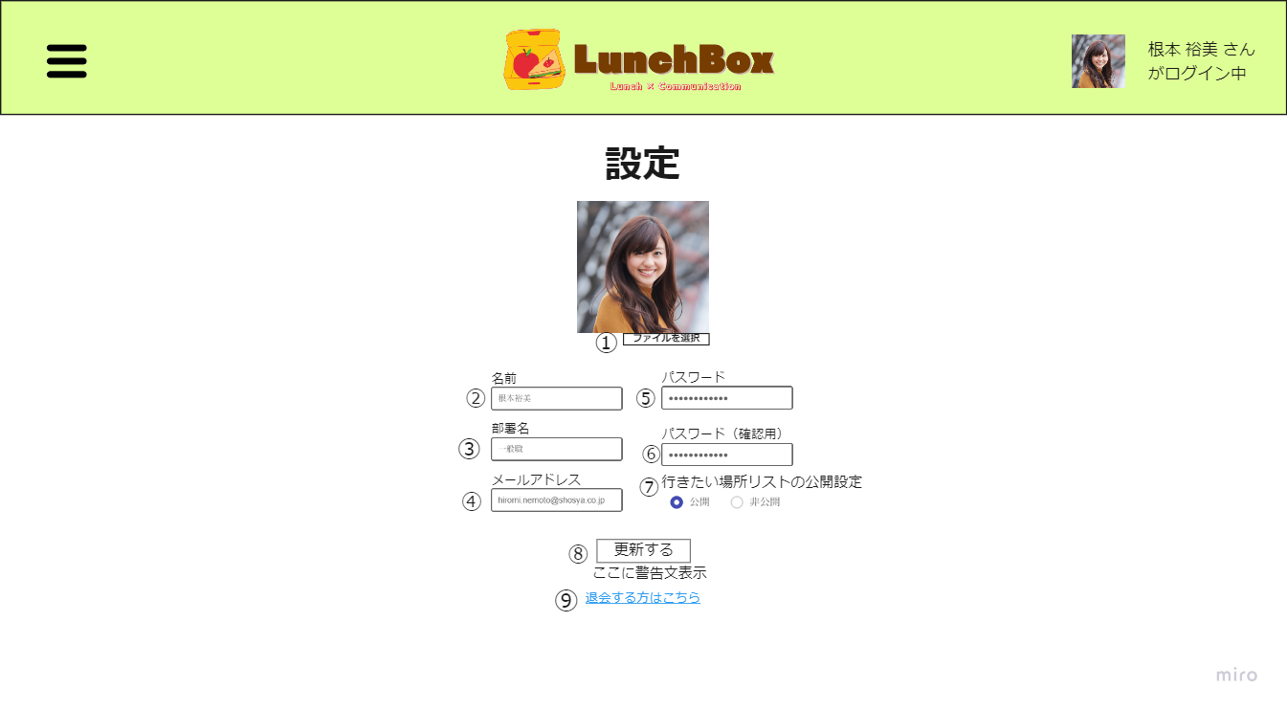

 | 機能設計

 |  |  | １ファイルを選択
 |  |  |  | ファイルを選択をクリックするとエクスプローラーが開く。
 |  |  |  | エクスプローラー内にある画像を選択し、アップロードすると「アイコン」に表示される。

 |  |  | 2・3・4・5・6名前、部署名、メールアドレス、パスワード
 |  |  | 名前・部署名・メールアドレス・パスワードのデータをデータベースから取得し、テキストボックスの中に書き換え可能な形で表示する。
 |  |  | いずれかが未入力、または形式が間違っている場合、テキストにて警告が表示される。

 |  |  | 7公開範囲
 |  |  | 行きたい場所リストの公開設定は、「公開」を押した場合他のユーザーにも公開され、「非公開」を押した場合は自分だけ見られるようにする。

 |  |  | ８更新する
 |  |  | 「更新する」をクリックするとアイコン・名前・部署名・メールアドレス・パスワード・公開/非公開設定が正しい形式で入力されていた場合、
 |  |  | それぞれの情報が更新され、マイページに遷移する。
 |  |  | 更新失敗となるのでその場合は入力内容が保持された状態で設定画面に戻る。

 |  |  | 9
 |  |  | 「退会する方はこちら」をクリックすると、退会画面に遷移する。

 | 項目定義書

 | No |  | 物理名 |  | 論理名 |  | 画面型 |  | データ型 | min |  | max |  | DBテーブル |  | DBカラム | 備考
 |  | 1 | icon |  | アイコン |  | file |  |  |  |  |  |  |  |  | 保留
 |  | 2 | accountName |  | 名前 |  | text |  | String |  | 1 |  | 50 | user_master |  | account_name
 |  | 3 | depName |  | 部署名 |  | text |  | String |  | 0 |  | 50 | user_master |  | dep_name
 |  | 4 | emailAddress |  | メールアドレス |  | email |  | String |  | 1 |  | 100 | user_master |  | email_address
 |  | 5 | pw |  | パスワード |  | password |  | String |  | 8 |  | 20 | user_master |  | pw
 |  | 6 | pwCheck |  | パスワード確認用 |  | password |  | String |  | 8 |  | 20
 |  | 7 | range |  | 公開設定 |  | radio |  |  |  |  |  |  | togo_list |  | range | 公開設定のフラグ設定
 |  | 8 | updateButton |  | 更新する |  | submit |  |  |  |  |  |  | togo_list,user
 |  | 9 | leaveLink |  | 退会する方 |  | link |  | String

退会画面
外部設計書 |  |  |  |  |  | 画面名 |  | 退会画面 |  |  |  | 作成者 | 山下直哉 |  |  | 更新者 | 陶山優
 |  |  |  |  |  | システム名 |  |  |  |  |  | 作成日 | 2022-06-08 |  |  | 更新日 | 2022-06-09
 |  |  |  |  |  | 備考

 | 画面設計

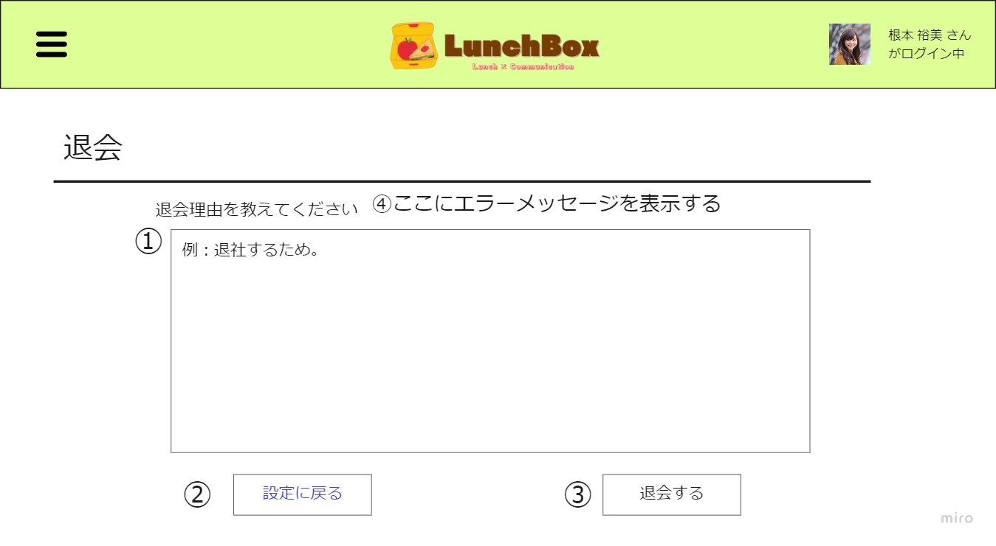

 | 機能設計

 |  |  |  | ⓵退会理由を記入するテキストエリアを表示
 |  |  |  | 1000文字以内で退会理由を記入することができる。

 |  |  |  | ⓶設定に戻るボタン
 |  |  |  | 設定画面で誤ってボタンを押下してしまう可能性を考慮し、設定画面に戻れるボタンを設置。設定画面に戻ることができる。

 |  |  |  | ⓷退会するボタン
 |  |  |  | 退会理由のテキストエリアに文字が入力されている場合、「本当に退会しますか？」という旨のアラートボックスを表示させる。
 |  |  |  | 「はい」と押された場合、退会結果画面に遷移する。

 |  |  |  | ⓸テキストエリアに文字が入力されていない場合は、「退会理由が未記入です。」とエラーメッセージを表示する
 |  |  |  | この際、戻る画面は退会理由を記入する画面である。

 | 項目定義書

 | No |  | 物理名 |  | 論理名 |  | 画面型 |  | データ型 | min | max | DBテーブル |  | DBカラム | 備考
 |  | 1 | reason |  | 退会理由記入欄 |  | textbox |  | String | 5 | 100 | 退会テーブル |  | reason | ユーザマスタで退会のフラグ設定
 |  | 2 | backSettings |  | 設定に戻る |  | button |  |  |  |  |  |  |  | historybackで一つ前の画面に戻る
 |  | 3 | leaveButton |  | 退会する |  | submit |  | String |  |  | 退会テーブル

退会結果画面
外部設計書 |  |  |  |  |  | 画面名 |  | 退会結果画面 |  |  |  | 作成者 | 山下直哉 |  |  | 更新者 | 陶山優
 |  |  |  |  |  | システム名 |  |  |  |  |  | 作成日 | 2022-06-08 |  |  | 更新日 | 2022-06-09
 |  |  |  |  |  | 備考

 | 画面設計

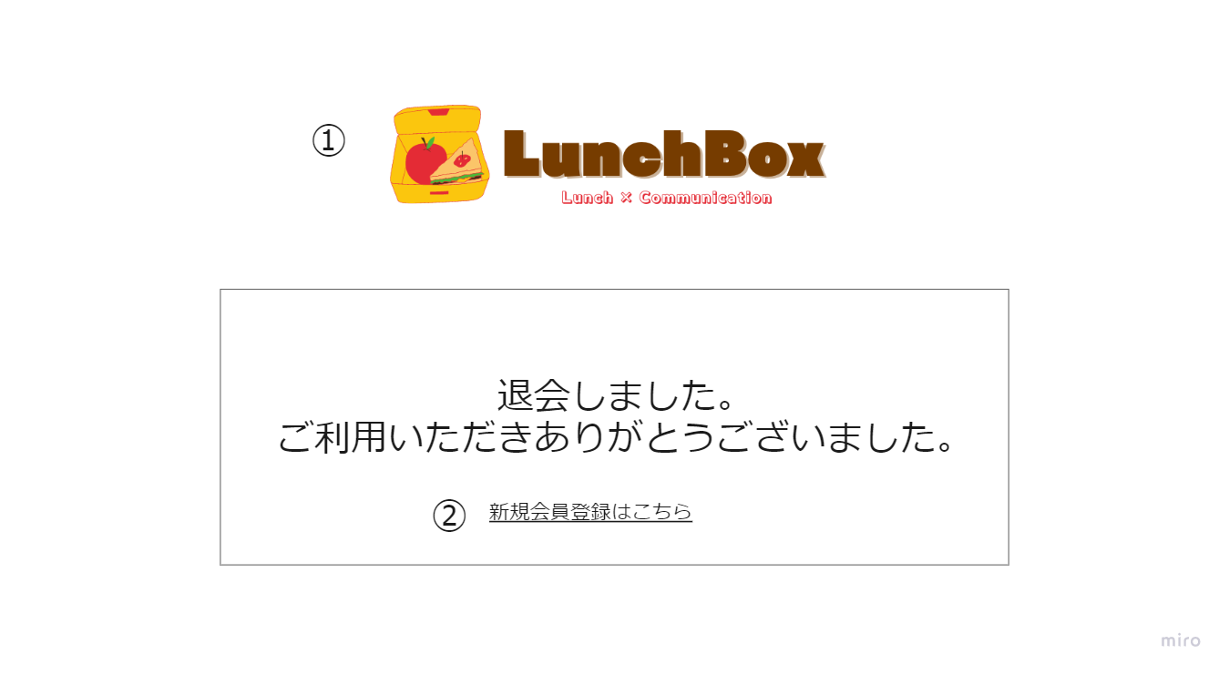

 | 機能設計

 |  |  | ⓵ヘッダーロゴ
 |  |  |  | ヘッダーロゴをクリックするとタイムライン画面に遷移する。
 |  |  |  | 他のページと機能は一緒だが、退会した後でアカウント情報がないため、自動的にログイン画面に遷移するようになっている。

 |  |  | ⓶新規会員登録はこちらボタン
 |  |  |  | このボタンを押下すると新規会員登録ページに遷移する。

 | 項目定義書

 | No |  | 物理名 |  | 論理名 |  | 画面型 |  | データ型 | min | max | DBテーブル |  | DBカラム | 備考
 |  | １ | mainLogo |  | メインロゴ |  | image |  |  |  |  |  |  |  | タイムラインに飛ぶが、ログイン状態ではないためログイン画面に遷移する
 |  | ２ | newRegist |  | 新規登録へ |  | link |  | String

